Sheet1
㍿アミナコレクション様 【倭物カヤ】女性モデル ご提案リスト
No. | アイコン | 名前 | アカウント名 | フォロワー | Instagram URL
1 |  | Yasaka | yasuka_8 | 26,750 | https://www.instagram.com/yasuka_8/
2 | 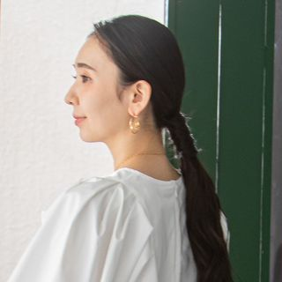 | 𝐒𝐇𝐈𝐎𝐑𝐈 | shiorin0802suzuki | 26,582 | https://www.instagram.com/shiorin0802suzuki/
3 |  | hinano | _____0430_____ | 25,723 | https://www.instagram.com/_____0430_____/
4 |  | 桜なな | nanamooon7 | 20,618 | https://www.instagram.com/nanamooon7/
5 |  | RIKA | rikasato_ | 14,582 | https://www.instagram.com/rikasato_/
6 |  | ENA / 笑菜 | enakajiya | 13,775 | https://www.instagram.com/enakajiya/
7 |  | まや | maya.akimoto | 7,734 | https://www.instagram.com/maya.akimoto/
8 |  | 長尾美羽 | missjissen2022_01 | 6,809 | https://www.instagram.com/missjissen2022_01/
9 |  | 坂本ゆか | yuka_sakamoto626 | 5,087 | https://www.instagram.com/yuka_sakamoto626/
10 |  | 中村恵利華 | missgakushuin4 | 3,639 | https://www.instagram.com/missgakushuin4/
11 |  | MANA | mana_kinoshit6 | 2,662 | https://www.instagram.com/mana_kinoshit6/
12 |  | 𝐂𝐇𝐢𝐇𝐎 | 00rain_y | 1,372 | https://www.instagram.com/00rain_y/
13 |  | Azuki | azukisan1102 | 541 | https://www.instagram.com/azukisan1102/
14 |  | なおち | 7070naochi_ | 118 | https://www.instagram.com/7070naochi_/

